AXI圖
耳机接口
扬声器
指纹识别按键
南螺丝
南螺丝
下天线接地PIN
馬達
WiFi 排线
Button 排线盖板东螺丝
前摄像头
电池
下天线同轴线
上盖板西南螺丝
听筒
上盖板西北螺丝
上盖板东北螺丝
上盖板东南螺丝
后摄像头
固定主板南螺丝
SIM 卡
NFC 天线
WiFi 下天线MIMO排线
SIM 卡
听筒
WiFi 排线
电池
后摄像头
前摄像头
NFC 天线
下天线同轴线
耳机接口
扬声器
指纹识别按键
马达
WiFi 下天线MIMO排线
南螺丝
南螺丝
下天线接地PIN
 |  | 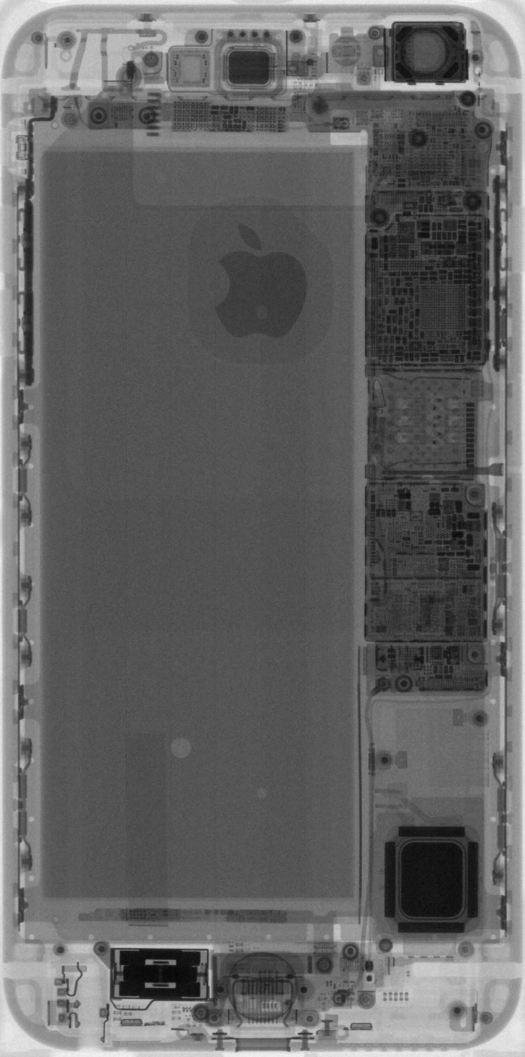
AXI 工站檢測Item
No | Test fail item
1 | SIM_TRAY
2 | ARC
3 | RECEVIER
4 | SCREW_RIGHT_LAT_CLIP_FEED
5 | P_BUTTON
6 | MLB_NORTH
7 | WIFI_RISER
8 | SIM_CONNECTOR
上盖板东北螺丝
9 | BATTERY
超级螺丝
10 | SCREW_MIDPLATE_RAILS_E03
11 | BUTTON_COWLING
Button 排线盖板西螺丝
Button 排线盖板东螺丝
12 | SNAP_SW
上盖板西北螺丝
固定主板北螺丝
13 | FANGS_E75_SOUTH
14 | SIM_TRAY_DETECT_PINS_GAP
15 | RCAM
16 | SCREW_HOLD_BUTTON_NORTH
17 | FCAM
18 | MLB_SOUTH
19 | BATTERY_FLEX_TOUCHING_WIFI_COAX_CLIP
上盖板西南螺丝
上盖板东南螺丝
20 | P_BUTTON_NORTH
21 | FARGO_FEED
22 | SNAP_WEST
23 | SCREW_MIDPLATE_RAILS_E01
24 | BATTERY_UFO
25 | SCREW_VOLUME_BRACKET_SOUTH
26 | LAT_COAX_CABLE
27 | SCREW_MIDPLATE_RAILS_E02
28 | SCREW_MIDPLATE_RAILS_W03
29 | RCAM_LEFT
30 | SNAP_NW
31 | SPEAKER_MOUDLE_SOUTH
32 | SNAP_CLIP
33 | UPPER_COWLING
34 | SCREW_SNAPS_E04
35 | LOWER_COWLING
36 | SCREW_SNAPS_W04
37 | SNAP_SE
38 | SCREW_UAT_JUMPER_FEED_BRACKET_WEST
39 | SCREW_SPEAKER_SOUTHWEST
40 | SCREW_EAST_RECEIVER_COWLING
41 | NORTH_MLB_CLIP
42 | SCREW_RINGER_BRACKET_MIDDILE
43 | SCREW_MLB_BOTTOM_COWLING_WEST
44 | AUDIO_JACK
45 | SNAP_NE
46 | SCREW_MIDPLATE_BRACKET
47 | SCREW_MIDPLATE_RAILS_W01
48 | SCREW_RINGER_BRACKET_NORTH
固定主板南螺丝
49 | SCREW_UPPER_COWLING_NORTHEAST
50 | P_BUTTON_SOUTH
51 | SCREW_WIFI_RISER_EAST
52 | SCREW_UPPER_COWLING_CENTER
53 | SCREW_EMI_SHIELD_NORTHEAST
54 | SCREW_UAT_SHORT_PIN
55 | SCREW_UPPER_COWLING_SOUTHWEST
56 | BATERY_PCM
57 | SPEAKER_PIN_NORTH
58 | SPEAK_MOUDLE
59 | SCREW_UAT_JUMPER_FEED_BRACKET_EAST
60 | SCREW_SNAPS_E02
61 | SCREW_UPPER_COWLING_SOUTHEAST
62 | SCREW_MLB_BOTTOM_COWLING_EAST
63 | SCREW_UPPER_COWLING_NORTHWEST
64 | VOLUME_SOUTH
电池盖板东螺丝
65 | CABLE_KINKED
66 | SCREW_BUTTON_FLEX_COWLING_WEST
电池盖板西螺丝
67 | SCREW_SNAPS_W03
68 | SCREW_SNAPS_E03
69 | SCREW_SNAPS_W01
70 | SCREW_MIDPLATE_RAILS_W02
71 | SCREW_SNAPS_E01
72 | BATTERY_XRAY
73 | SPEAKER_MOUDLE_NORTH
74 | SCREW_HOLD_BUTTON
75 | RCAM_SOUTH
76 | FATAL ERROR
77 | SCREW_WIFI_RISER_SOUTHWEST
78 | SCREW_SNAPS_W02
79 | SCREW_LAT_SHORT_PIN
80 | SCREW_COSMETIC_DOCK_EAST
81 | RINGER_BTN_SPRING
82 | SCREW_SPEAKER_SOUTHEAST
83 | SCREW_SPEAKER_EAST
84 | SCREW_SNAPS_W05
85 | SCREW_STOCKHOLM_SOUTH
86 | SCREW_HOLD_BUTTON_SOUTH
87 | SCREW_NORTHEAST_RECEIVER_COWLING
88 | SCREW_SPEAKER_NORTHEAST
89 | SCREW_COSMETIC_DOCK_WEST
90 | RINGER
91 | SCREW_WIFI_RISER_NORTHWEST
92 | RCAM_NORTH
93 | SCREW_SNAPS_W06
94 | SCREW_CAMERA_COWLING_WEST
95 | SCREW_NORTHWEST_RECEIVER_COWLING
96 | SCREW_SPEAKER_WEST
97 | SPEAKER_PIN_SOUTH
98 | SCREW_SOUTHEAST_E75
99 | SCREW_AJ_WEST
100 | SCREW_SOUTHWEST_E75
101 | SCREW_NORTHWEST_E75
102 | VOLUME_BTN_SHIM_SORTH
103 | VOLUME_NORTH
104 | SCREW_SIM_PIVOT

SUR 反饋異常位置
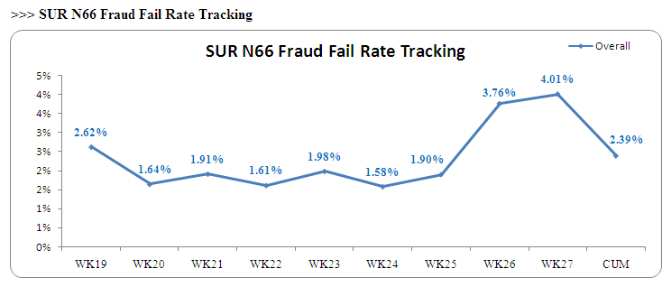

Button flex 盖板缺失
感距模组缺失
SIM侦测手臂变形
前摄頭缺失
铃铛键支架破损
SIM卡连接器变形破损
MIMO cable线破损
U3020元件少件
電池接口變形
2
3
8
6
7
5
4
1
9

>>> 與拆機相關的主要不良Item
No | Symptom | Symptom(Chinese) | Q'ty | Weight | F/R | 連接
1 | U3020-Removed Components | U3020元件少件 | 31 | 1.14% | 0.03% | 拆主板!A1
2 | Missing Left ButtonFlex colwing | 左Button flex 盖板缺失 | 12 | 1.37% | 0.01% | 拆主板!A1
3 | Missing Prox module | 感距模组缺失 | 6 | 0.68% | 0.00% | 拆聽筒&前攝像頭'!A1
4 | MIMO Cable-danaged | MIMO cable线破损 | 3 | 0.11% | 0.00% | 拆主板!A1
5 | Deformation on SIM detect arm | SIM侦测手臂变形 | 4 | 0.46% | 0.00% | 拆主板!A1
6 | Missing Front Camera | 前摄頭缺失 | 2 | 0.23% | 0.00% | 拆聽筒&前攝像頭'!A1
7 | Deformation on Ringer Switch baseplate | 铃铛键支架变形 | 2 | 0.23% | 0.00% | 拆主板!A1
8 | SIM CARD CNN-Deformation/Damaged | SIM卡连接器变形破损 | 1 | 0.11% | 0.00% | 拆主板!A1
9 | Damaged on Battery and Dock Flex Connection | 電池接口變形 | 1 | 0.04% | 0.00% | 拆電池!A1

拆CG
南螺丝
南螺丝
上盖板东北螺丝
上盖板西北螺丝
上盖板西南螺丝
上盖板东南螺丝
固定主板北螺丝
1
2
拆CG
No | 位置
1 | CG 螺絲 （2顆南螺絲）
2 | 上部罩板 （共5顆螺絲）

拆聽筒&前攝像頭
南螺丝
南螺丝
上盖板东北螺丝
上盖板螺丝
上盖板西南螺丝
上盖板东南螺丝
固定主板北螺丝
上盖板螺丝
上盖板螺丝
1
2
3
拆聽筒&前攝像頭
No | 位置
1 | CG 螺絲 （2顆南螺絲）
2 | 上部罩板 （共5顆螺絲）
3 | 拆聽筒蓋板

拆菜單鍵
南螺丝
南螺丝
上盖板东北螺丝
上盖板螺丝
上盖板西南螺丝
上盖板东南螺丝
固定主板北螺丝
上盖板螺丝
1
2
3

拆菜單鍵
No | 位置
1 | CG 螺絲 （2顆南螺絲）
2 | 上部罩板 （共5顆螺絲）
3 | 菜單鍵蓋板

拆主板
南螺丝
南螺丝
上盖板东北螺丝
上盖板西南螺丝
上盖板东南螺丝
固定主板北螺丝
拆聽電池蓋板&Dcok排線
音量按鍵排線
WiFi排線
超級螺絲
上天線
主板螺絲
1
2
3
4
5
6
7
8
超级螺丝
下天线同轴线
固定主板北螺丝
固定主板南螺丝
SIM 卡
WiFi 下天线MIMO排线

拆主板
No | 位置
1 | 拆CG
2 | 上部罩板&后攝像頭排線（共5顆螺絲）
3 | 拆聽電池蓋板&Dcok排線
4 | 拆超級螺絲
5 | 拆上天線
6 | 拆音量按鍵排線
7 | 拆WiFi排線
8 | 拆主板螺絲

拆電池
南螺丝
南螺丝
上盖板东北螺丝
上盖板西南螺丝
上盖板东南螺丝
固定主板北螺丝
拆聽電池蓋板&Dcok排線
音量按鍵排線
超級螺絲
主板螺絲
電池背膠
1
2
3
4
5
6
7

拆主板
No | 位置
1 | 拆CG
2 | 上部罩板&后攝像頭排線（共5顆螺絲）
3 | 拆聽電池蓋板&Dcok排線
4 | 拆超級螺絲
5 | 拆音量按鍵排線
6 | 拆主板螺絲
7 | 拆電池背膠

拆后置攝像頭
南螺丝
南螺丝
上盖板东北螺丝
上盖板西南螺丝
上盖板东南螺丝
固定主板北螺丝
上盖板螺丝
上盖板螺丝
1
2
3

拆后置攝像頭
No | 位置
1 | CG 螺絲 （2顆南螺絲）
2 | 上部罩板 （共5顆螺絲）
3 | 拆后置攝像頭蓋板

拆天線
南螺丝
南螺丝
上盖板东北螺丝
上盖板西南螺丝
上盖板东南螺丝
固定主板北螺丝
上盖板螺丝
1
2
3

拆天線
No | 位置
1 | CG 螺絲 （2顆南螺絲）
2 | 上部罩板 （共5顆螺絲）
3 | 拆后置攝像頭蓋板

拆馬達
南螺丝
南螺丝
上盖板东北螺丝
上盖板西南螺丝
上盖板东南螺丝
固定主板北螺丝
南螺丝
蓋板螺絲
1
2
4
3
拆馬達
No | 位置
1 | CG 螺絲 （2顆南螺絲）
2 | 上部罩板 （共5顆螺絲）
3 | 拆馬達蓋板螺絲
4 | 拆馬達螺絲

马达

拆揚聲器
南螺丝
南螺丝
上盖板东北螺丝
上盖板西南螺丝
上盖板东南螺丝
固定主板北螺丝
Dock 排線&螺絲
電池蓋板
下天線&螺絲
1
2
5
3
4

拆拆揚聲器
No | 位置
1 | CG 螺絲 （2顆南螺絲）
2 | 上部罩板 （共5顆螺絲）
3 | 拆電池蓋板
4 | Dock 排線&螺絲
5 | 下天線&螺絲

拆機驗證
拆機驗證

No | S/N | 拆裝前AXI | 拆裝后AXI | Remark
1 | FLQS13MEGRWQ |  |  | 非專業拆裝異常點兩個 1.電池左下部變形 2.下天下未組裝到位
2 | FLQS11X1GRWQ |  | 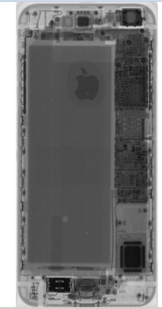 | 專業拆裝無異常

